bosch_accessories_recycling_log
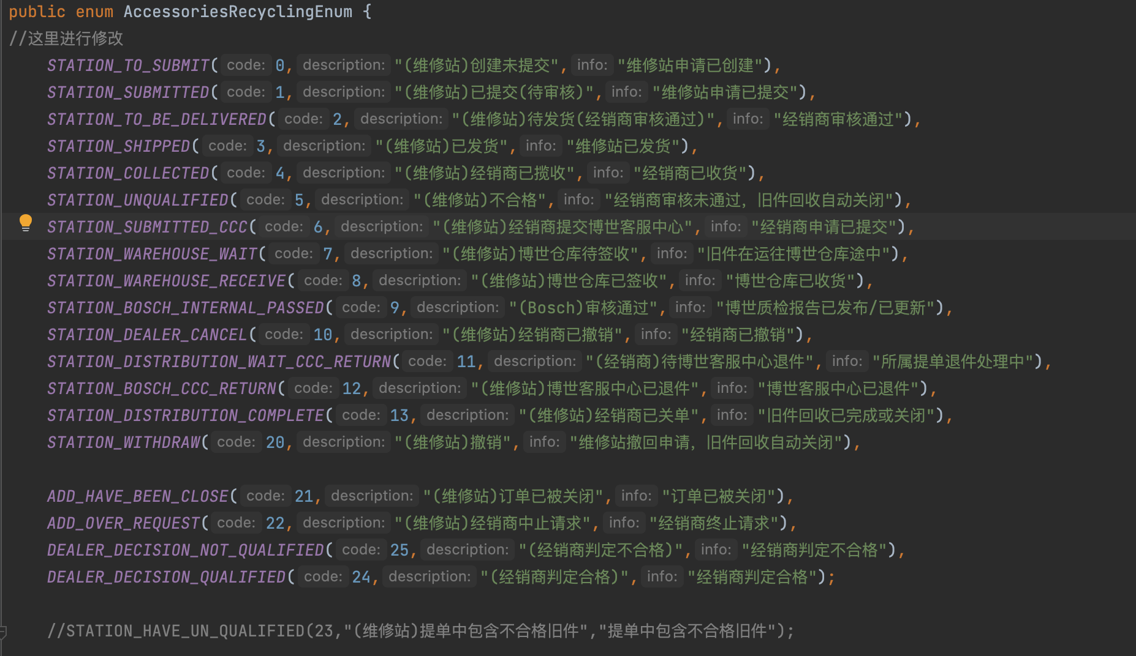
返回
id | 业务系统名称 | 数据库SCHEMA | 数据表英文名 | 数据表中文名 | 字段名 | 字段中文名 | 字段类型 | data_type | 是否主键 | 是否索引 | 是否为空 | 字段详细描述(手工填) | 数据样例 | 字段排序
82693 | 博世CV小程序 | cvbxv2 | bosch_accessories_recycling_log | 旧件回收状态表 | accessories_recycling_id | 旧件回收订单id | varchar(32) | varchar | 否 | 否 | 是 | 旧件回收订单id |  | 2
82701 | 博世CV小程序 | cvbxv2 | bosch_accessories_recycling_log | 旧件回收状态表 | create_by | 创建人 | varchar(50) | varchar | 否 | 否 | 是 | 创建人 |  | 10
82702 | 博世CV小程序 | cvbxv2 | bosch_accessories_recycling_log | 旧件回收状态表 | create_time | 创建时间 | datetime | datetime | 否 | 否 | 否 | 创建时间 |  | 11
82696 | 博世CV小程序 | cvbxv2 | bosch_accessories_recycling_log | 旧件回收状态表 | current_info | 当前状态对应消息 | varchar(50) | varchar | 否 | 否 | 是 | 当前状态对应消息 |  | 5
82699 | 博世CV小程序 | cvbxv2 | bosch_accessories_recycling_log | 旧件回收状态表 | del_flag | 权重(0:正常，1:删除) | tinyint(1) | tinyint | 否 | 否 | 否 | 权重(0:正常，1:删除) |  | 8
82700 | 博世CV小程序 | cvbxv2 | bosch_accessories_recycling_log | 旧件回收状态表 | dept_type | 属于那个部门的log | varchar(32) | varchar | 否 | 否 | 是 | 属于那个部门的log |  | 9
82692 | 博世CV小程序 | cvbxv2 | bosch_accessories_recycling_log | 旧件回收状态表 | id | 主键 | varchar(32) | varchar | 是 | 是 | 否 | 主键 |  | 1
82694 | 博世CV小程序 | cvbxv2 | bosch_accessories_recycling_log | 旧件回收状态表 | is_arrive | 是否到达，1到达，0未到达 | tinyint(1) | tinyint | 否 | 否 | 否 | 是否到达，1到达，0未到达 |  | 3
82697 | 博世CV小程序 | cvbxv2 | bosch_accessories_recycling_log | 旧件回收状态表 | occur_time | 状态发生时间 | datetime | datetime | 否 | 否 | 是 | 状态发生时间 |  | 6
82695 | 博世CV小程序 | cvbxv2 | bosch_accessories_recycling_log | 旧件回收状态表 | status | 旧件回收状态（1：待审核；2:通过；3：驳回；4：确认提货时间；5：确认收件物流；6：确认收货，待审核；7：审计中；8：同意审计结果；9：驳回审计结果） | varchar(5) | varchar | 否 | 否 | 是 | 旧件回收状态（1：待审核；2:通过；3：驳回；4：确认提货时间；5：确认收件物流；6：确认收货，待审核；7：审计中；8：同意审计结果；9：驳回审计结果） |  | 4
82698 | 博世CV小程序 | cvbxv2 | bosch_accessories_recycling_log | 旧件回收状态表 | sys_org_code | 所属部门 | varchar(20) | varchar | 否 | 否 | 是 | 所属部门 |  | 7
82703 | 博世CV小程序 | cvbxv2 | bosch_accessories_recycling_log | 旧件回收状态表 | update_by | 更新人 | varchar(50) | varchar | 否 | 否 | 是 | 更新人 |  | 12
82704 | 博世CV小程序 | cvbxv2 | bosch_accessories_recycling_log | 旧件回收状态表 | update_time | 更新时间 | datetime | datetime | 否 | 否 | 是 | 更新时间 |  | 13

